在庫移動入力
１、画面初期化
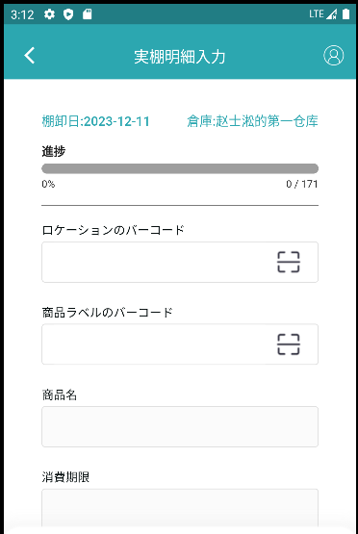

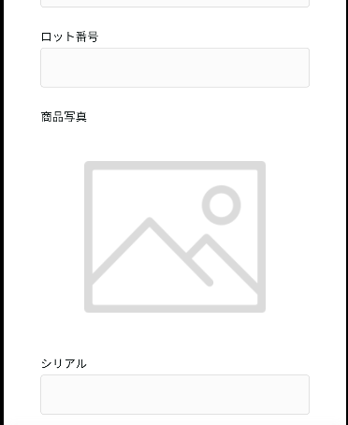

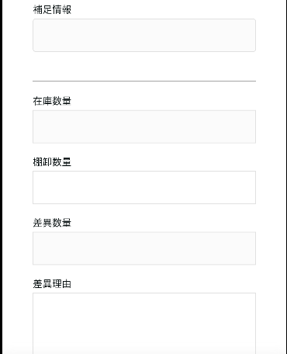

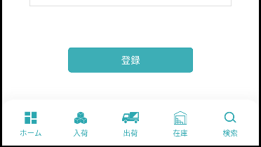

2、入力シーン
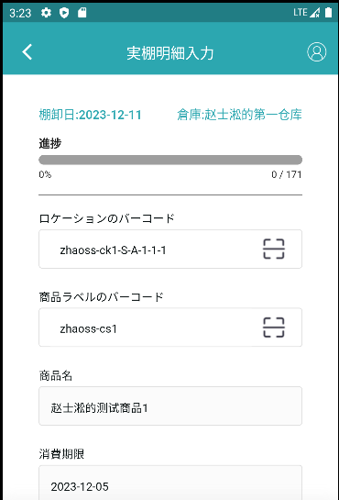

正しいロケーションのバーコードを入力する

入力されたロケーションのバーコードに基づいて、正しい商品ラベルのバーコードを入力する

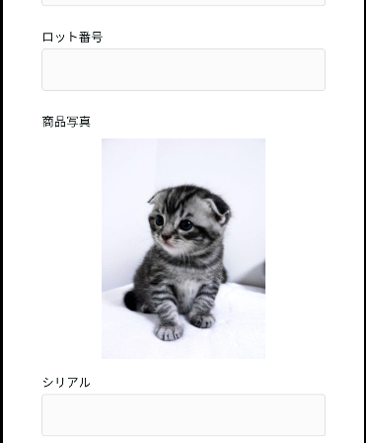

入力されたロケーションのバーコードと商品ラベルのバーコードに基づいて検索されたデータ

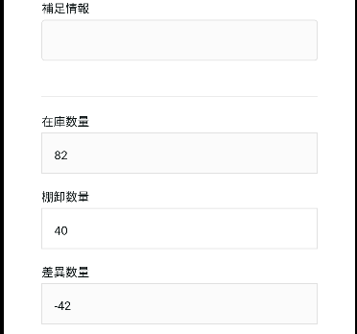

棚卸数量を入力する

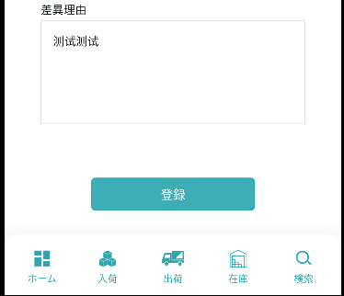
差異理由を入力する

3、登録/修正

登録/修正前のデータ

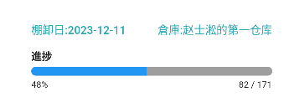
登録/修正後のデータ

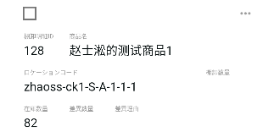
登録/修正前のデータ

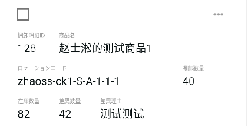
登録/修正後のデータ

